仕切り
Ｏ 財政

グラフ(155)
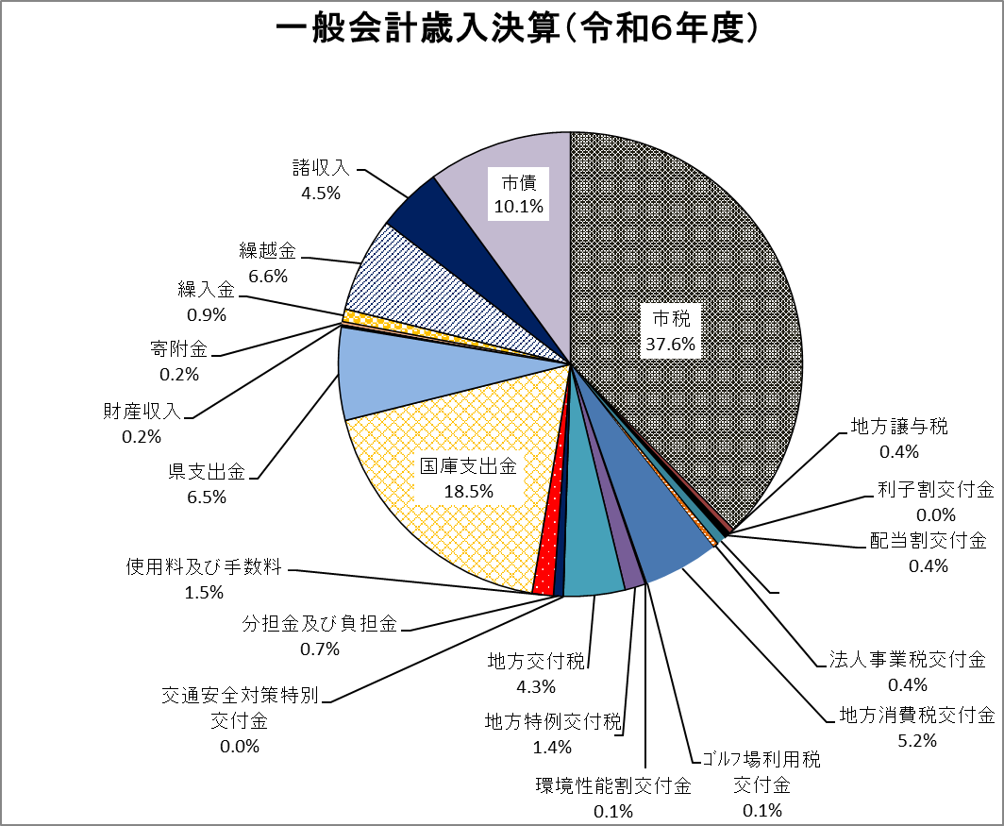

0
0

株式等譲渡
所得割交付金
0.6%

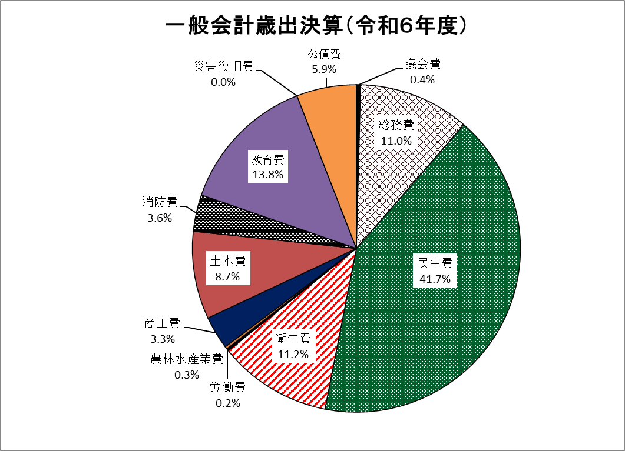

予備費
0.0%

